tax_form
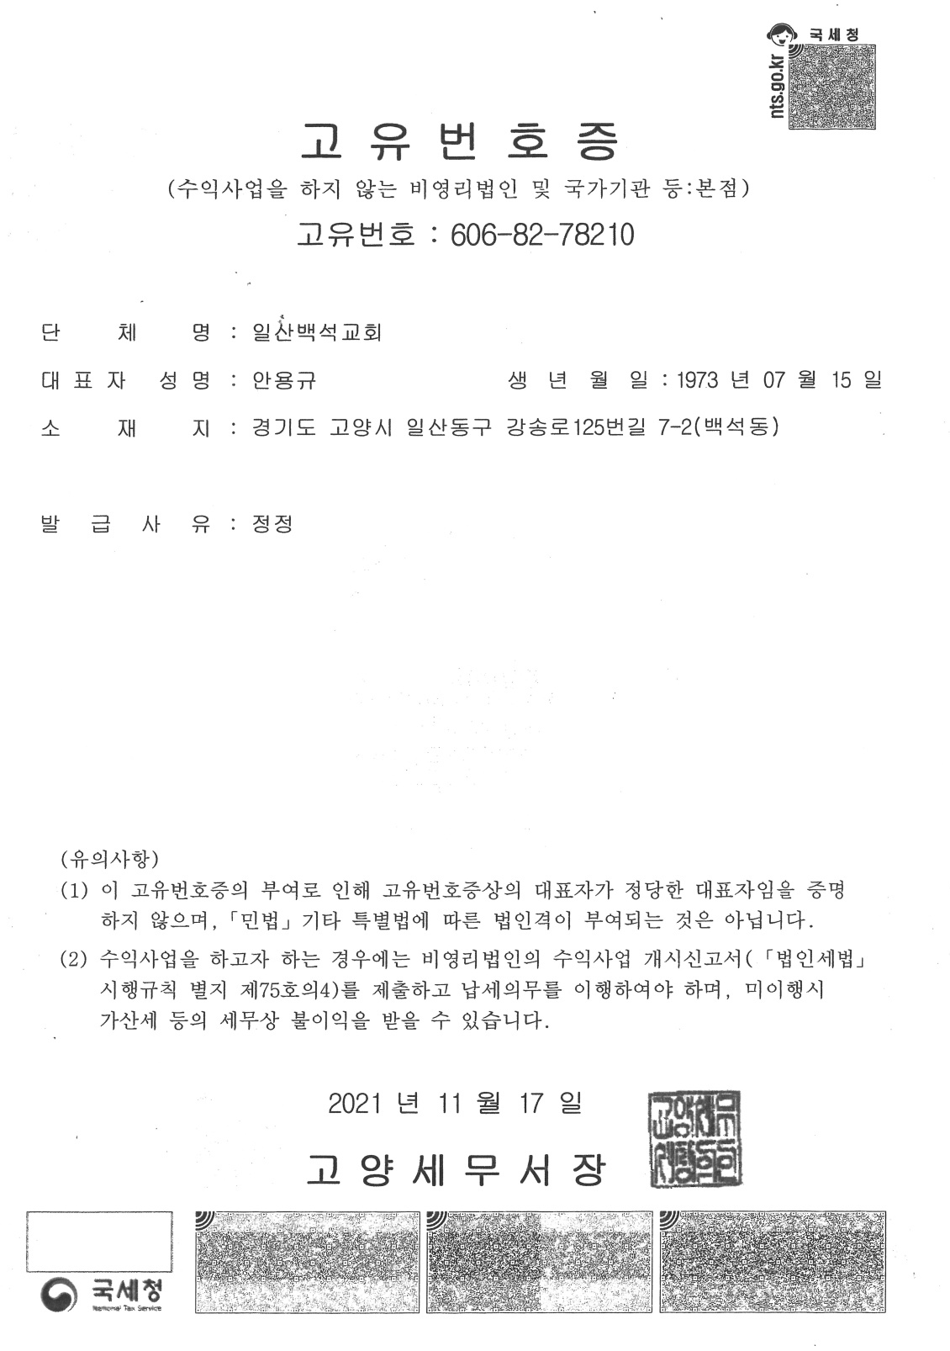
■ 소득세법 시행규칙 [별지 제45호의2서식] <개정 2021.3.16>

일련번호 | 일산백석24-027 |  | 기 부 금 영 수 증

※ 아래의 작성방법을 읽고 작성하여 주시기 바랍니다.
❶ 기부자
성명(법인명) |  | 김재홍 |  |  | 주민등록번호 (사업자등록번호)
주소(소재지)

❷ 기부금 단체
단 체 명 | 대한예수교장로회 일산백석교회 |  |  |  | 사업자등록번호 (고유번호) |  | 606-82-78210

소 재 지 | 경기도 고양시 일산동구 강송로 125번길 7-2 |  |  |  | 기부금공제대상 기부금단체 근거법령

❷기부금 모집처(언론기관 등)
단 체 명 |  |  |  |  | 사업자등록번호
소 재 지

❹기부내용
유 형 | 유형코드 |  | 구 분 | 연월일 |  | 내 용 |  |  | 금 액
 |  |  |  |  |  | 품명 |  | 단가
종교단체 | 41 |  | 금전기부 | 2023-01-01 | 2023-12-31 |  |  |  | 3,322,000

「소득세법」 제34조, 「조세특례제한법」 제76조ㆍ제88조의4 및 「법인세법」 제24조에 따른 기부금을 위와 같이 기부하였음을 증명하여 주시기 바랍니다.

 |  |  |  |  |  |  |  |  | 2024-01-23

 |  |  |  | 신청인 |  |  |  | 김재홍 |  |  | (서명 또는 인)

위와 같이 기부금을 기부받았음을 증명합니다.

 |  |  |  |  |  |  |  |  | 2024-01-23

 |  |  | 기부금 수령인 |  | 대한예수교장로회 일산백석교회 |  |  |  |  | (서명 또는 인)

 |  |  |  |  |  | 210mm×297mm[백상지 80g/㎡(재활용품)]

